N20
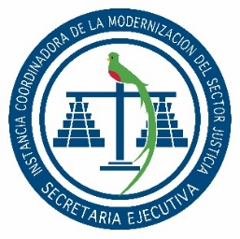

SECRETARÍA EJECUTIVA
INSTANCIA COORDINADORA DE LA MODERNIZACIÓN DEL
SECTOR JUSTICIA

Dirección: |  | 2da. Calle 8-36 zona 14, Guatemala, Guatemala.
Horario de atención Sede Central: |  | 8:00 a 16:00 Horas.
Horario de Atención Centros de Administración de Justicia: |  | 08:00 a 16:00 Horas.
Telefono: |  | 2317-4747
Director o Coordinador: |  | CARMEN MARLENY LÓPEZ DE LEÓN
Encargado de actualización: |  | Victoria Abigail Flores
Mes de actualización: |  | JULIO

NUMERAL 20 - CONTRATACIONES POR COTIZACIÓN Y LICITACIÓN
NOG | No. CONTRATO | FECHA DE ADJUDICACIÓN | DESCRIPCIÓN | NOMBRE DEL PROVEEDOR | MONTO ADJUDICADO | PLAZO DEL CONTRATO | FECHA DE APROBACIÓN DEL CONTRATO

Sin Eventos Realizados

